Sheet1
REPORT TESTING WEB 5.0 Ambit

Stt | Funtion test |  | Status
1 | Login | 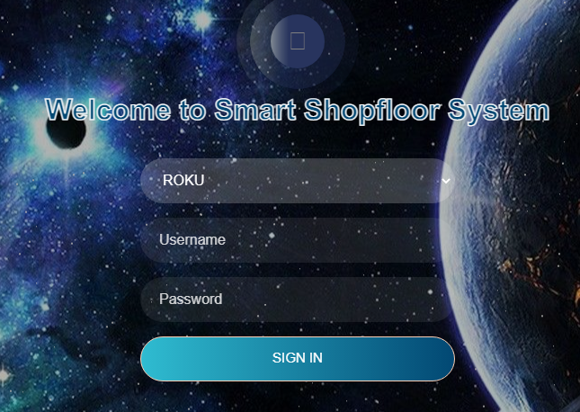 | Done

2 | Mo_type khác nhau không tra được | 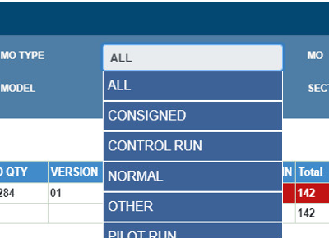 | Done

3 | Nếu đang chọn 1 tên hàng với công lệnh khi chọn sang tên hàng khác MO ko tự động chuyển về all, phải bỏ chọn MO mất tzan | 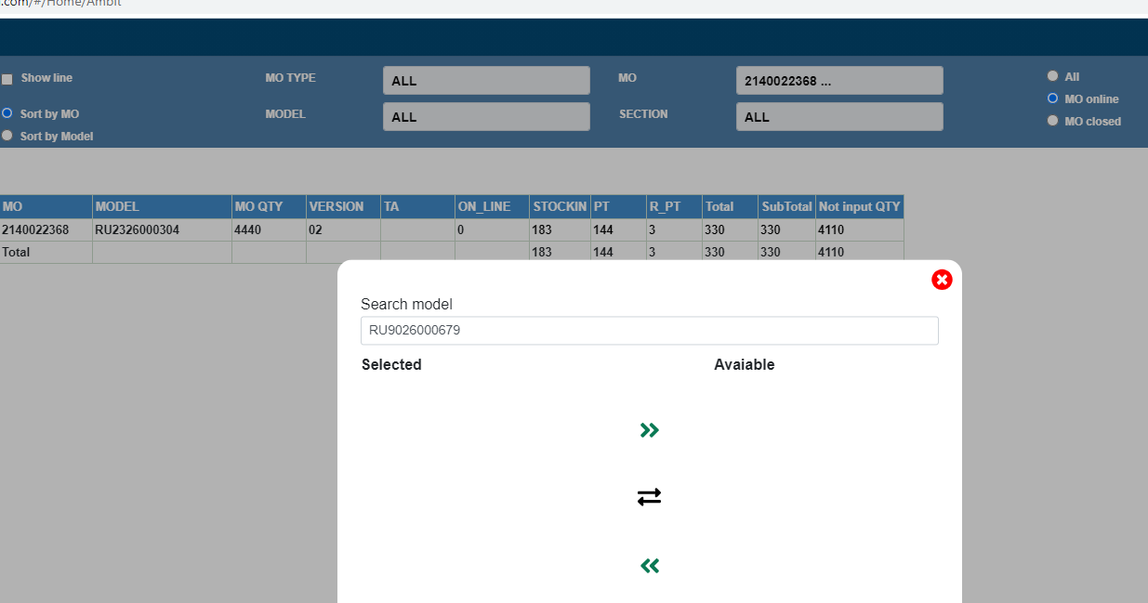 | Done

4 | Thêm dòng count MO, Model, time query |  | Done

5 | Ambit web trùng lặp dữ liệu line, cần gộp vào 1 dòng | 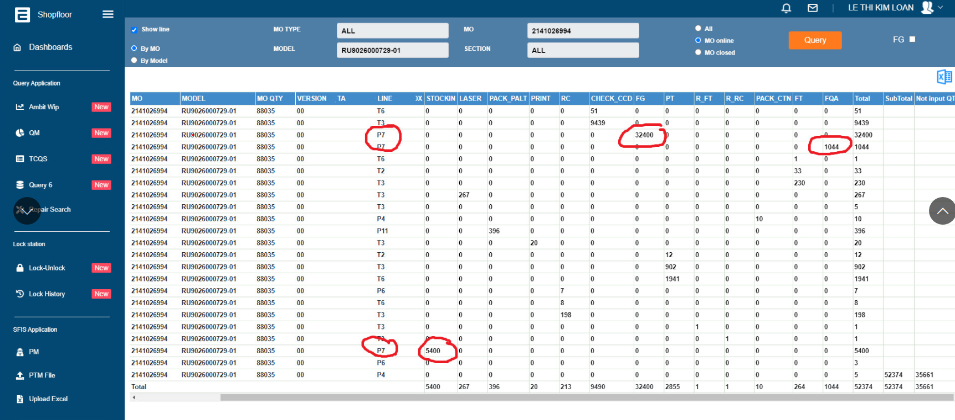 | Done

6 | Test function Show line |  | Done

7 | Test function Chose All MO | 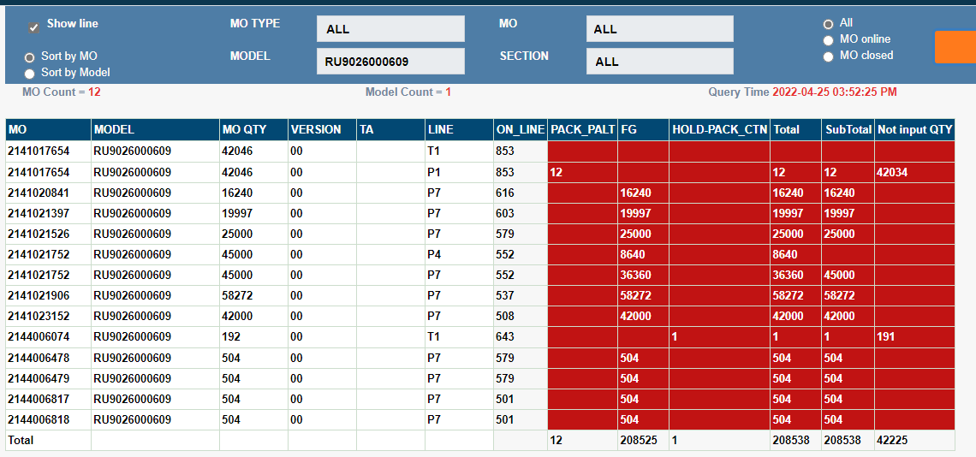 | Done

8 | Test function Chose MO online, MO Closed |  | Done

9 | Test function Sort by Model, Sort by MO |  | Done

